画面推移図
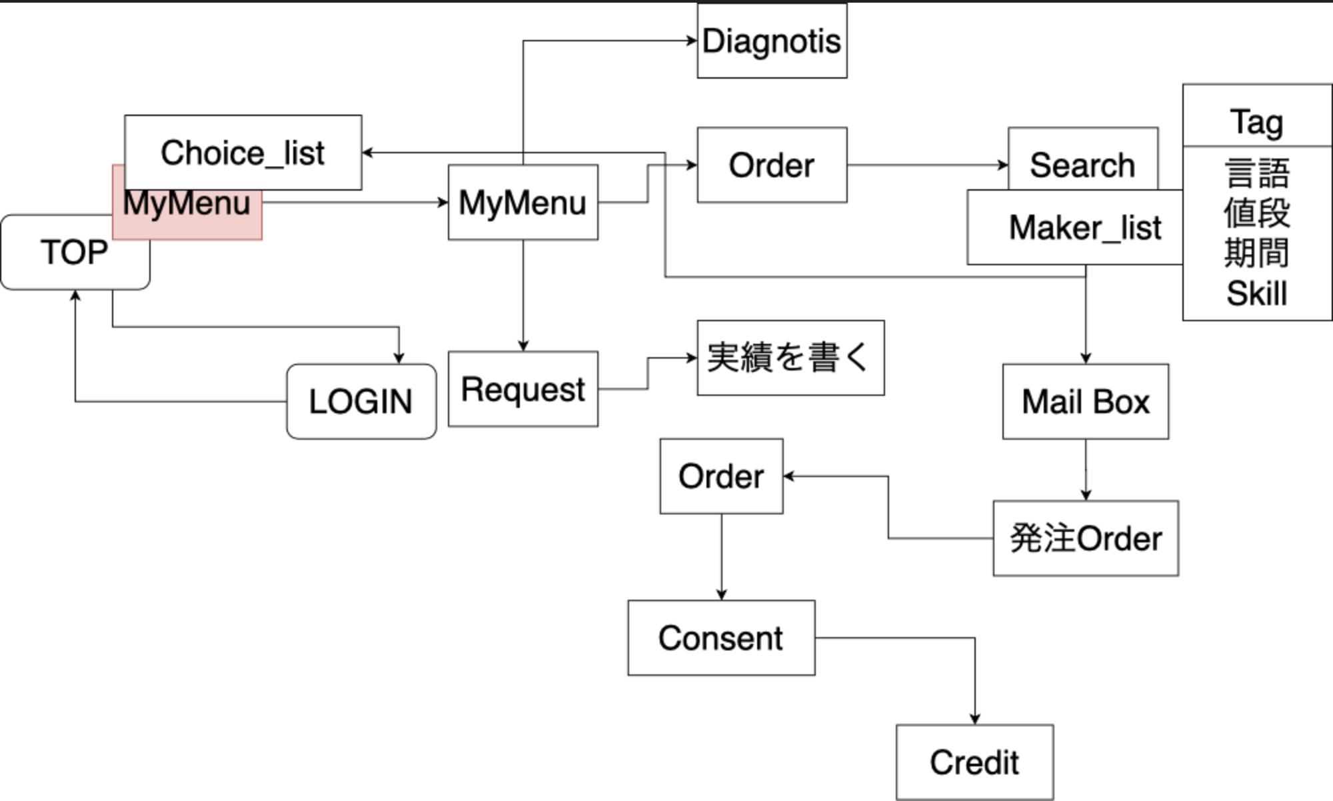

ページの動き
トップページ
Application/templates/home/index.html

お問い合わせ
完成
よくある質問
Weeetとは？

利用方法

仕事診断
3月中旬以降実装予定。

仕事を探す
Application/templates/research/research_form.html

仕事の依頼
会員登録
Application/templates/register/user_create.html

Google・Facebook・Twitter
3月中旬以降実装予定。

ログイン
Application/templates/register/login.html

検索結果(仕事一覧)
Application/templates/research/research_result.html

トップページ(ログイン後)
Application/templates/home/index.html

検索結果(詳細・受注する)

マイメニュー
Application/templates/home/menu.html

発注者情報の登録・変更
受注者情報の登録・変更
ユーザ情報の登録・変更
ダイレクトメッセージ
お気に入り
仕事依頼一覧
承認依頼一覧
取引一覧
完了・キャンセル一覧

仕事を探す
仕事の依頼

ダイレクトメッセージ
申し込み
変更
承認
ダイレクトメール
キャンセル
完了
支払い
キャンセル
詳細

受注申し込み確認
変更
承認確認画面
キャンセル確認画面
手続き未処理
(受注者)
手続き未処理
(発注者)
キャンセル確認画面

受注申し込み完了
手続き完了済画面
手続き完了済画面
キャンセル完了画面
変更完了
承認完了画面
キャンセル完了画面

支払い確認画面
確認画面

完了画面
支払い完了画面

